Opciones Financieras
K | $ 3,500
Call | $ 80
Put | $ 60

Si ST > K:
ST | $ 3,650
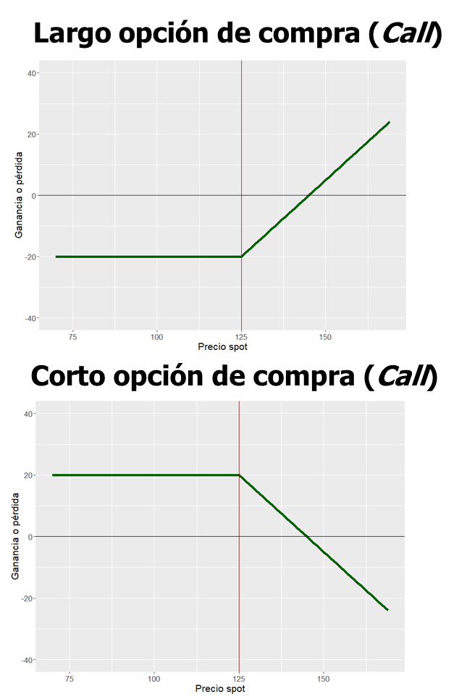
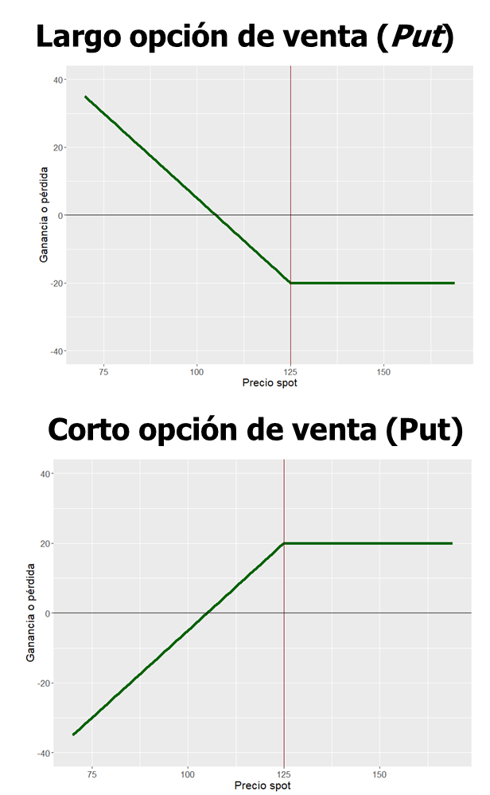
Compensación (Largo Call) = Máx[S_{T} - K; 0]
Utilidad Neta (Largo Call) = Máx[S_{T} - K; 0] - call
Largo Call
Compensación | $ 150 | ITM
Utilidad Neta | $ 70

Compensación (Corto Call) = Mín[K – S_{T}; 0]
Utilidad Neta (Corto Call) = Mín[K – S_{T}; 0] + call
Corto Call
Compensación | -$ 150 | ITM
Utilidad Neta | -$ 70

Compensación (Largo Put) = Máx[K - S_{T}; 0]
Utilidad Neta (Largo Put) = Máx[K - S_{T}; 0] - put
Largo Put
Compensación | $ 0 | OTM
Utilidad Neta | -$ 60

Compensación (Corto Put) = Mín[S_{T} – K; 0]
Utilidad Neta (Corto Put) = Mín[S_{T} – K; 0] + put
Corto Put
Compensación | $ 0 | OTM
Utilidad Neta | $ 60

Si ST < K:
ST | $ 3,400

Compensación (Largo Call) = Máx[S_{T} - K; 0]
Utilidad Neta (Largo Call) = Máx[S_{T} - K; 0] - call
Largo Call
Compensación | $ 0 | OTM
Utilidad Neta | -$ 80

Compensación (Corto Call) = Mín[K – S_{T}; 0]
Utilidad Neta (Corto Call) = Mín[K – S_{T}; 0] + call
Corto Call
Compensación | $ 0 | OTM
Utilidad Neta | $ 80

Compensación (Largo Put) = Máx[K - S_{T}; 0]
Utilidad Neta (Largo Put) = Máx[K - S_{T}; 0] - put
Largo Put
Compensación | $ 100 | ITM
Utilidad Neta | $ 40

Compensación (Corto Put) = Mín[S_{T} – K; 0]
Utilidad Neta (Corto Put) = Mín[S_{T} – K; 0] + put
Corto Put
Compensación | -$ 100 | ITM
Utilidad Neta | -$ 40

Paridad Put-Call
c + Ke^{-rT} = p + S₀
S₀ – K ≤ C – P ≤ S₀ – Ke^{-rT}
Paridad Put-Call:

K | $ 3,500
S0 | $ 3,550
r | 2.0% | C.C.A.
T | 1 | mes

Si Call = $100
Call | $ 100
p = c + Ke^{-rT} – S₀
Put | $ 44.17 | Europea

– (S₀ – Ke^{-rT} – C) ≤ P ≤ – (S₀ – K – C)
 | Mínimo | Máximo
Put | $ 44.17 | $ 50.0 | Americana

Si Put = $120
Put | $ 120

c = p + S₀ – Ke^{-rT}
Call | $ 175.83 | Europea

S₀ – K + P ≤ C ≤ S₀ – Ke^{-rT} + P
 | Mínimo | Máximo
Put | $ 170.000 | $ 175.8 | Americana

Estrategias con Opciones
Estrategia Gaviota:

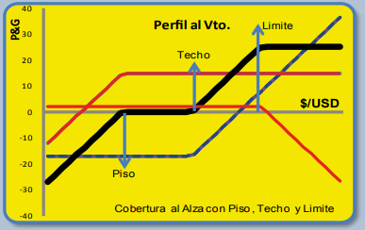
Corto Put | K1
Largo Call | K2
Corto Call | K3

K1 | $ 3,400
K2 | $ 3,450
K3 | $ 3,500

 | Primas
Put (K1) | $ 50
Call (K2) | $ 120
Call (K3) | $ 100

Si ST = $ 3.600

ST | $ 3,600

Utilidad Neta (Corto Put) = Mín[S_{T} – K; 0] + put
Utilidad Neta (Largo Call) = Máx[S_{T} - K; 0] - call
 | Compensación | Utilidad Neta
Corto Put (K1) | $ 0 | $ 50
Largo Call (K2) | $ 150 | $ 30
Utilidad Neta (Corto Call) = Mín[K – S_{T}; 0] + call
Corto Call (K3) | -$ 100 | $ 0
TOTAL | $ 50 | $ 80

Si ST = $ 3.430

ST | $ 3,430

 | Compensación | Utilidad Neta
Corto Put (K1) | $ 0 | $ 50
Largo Call (K2) | $ 0 | -$ 120
Corto Call (K3) | $ 0 | $ 100
TOTAL | $ 0 | $ 30

Si ST = $ 3.320

ST | $ 3,320

 | Compensación | Utilidad Neta
Corto Put (K1) | -$ 80 | -$ 30
Largo Call (K2) | $ 0 | -$ 120
Corto Call (K3) | $ 0 | $ 100
TOTAL | -$ 80 | -$ 50

Coberturas con Opciones
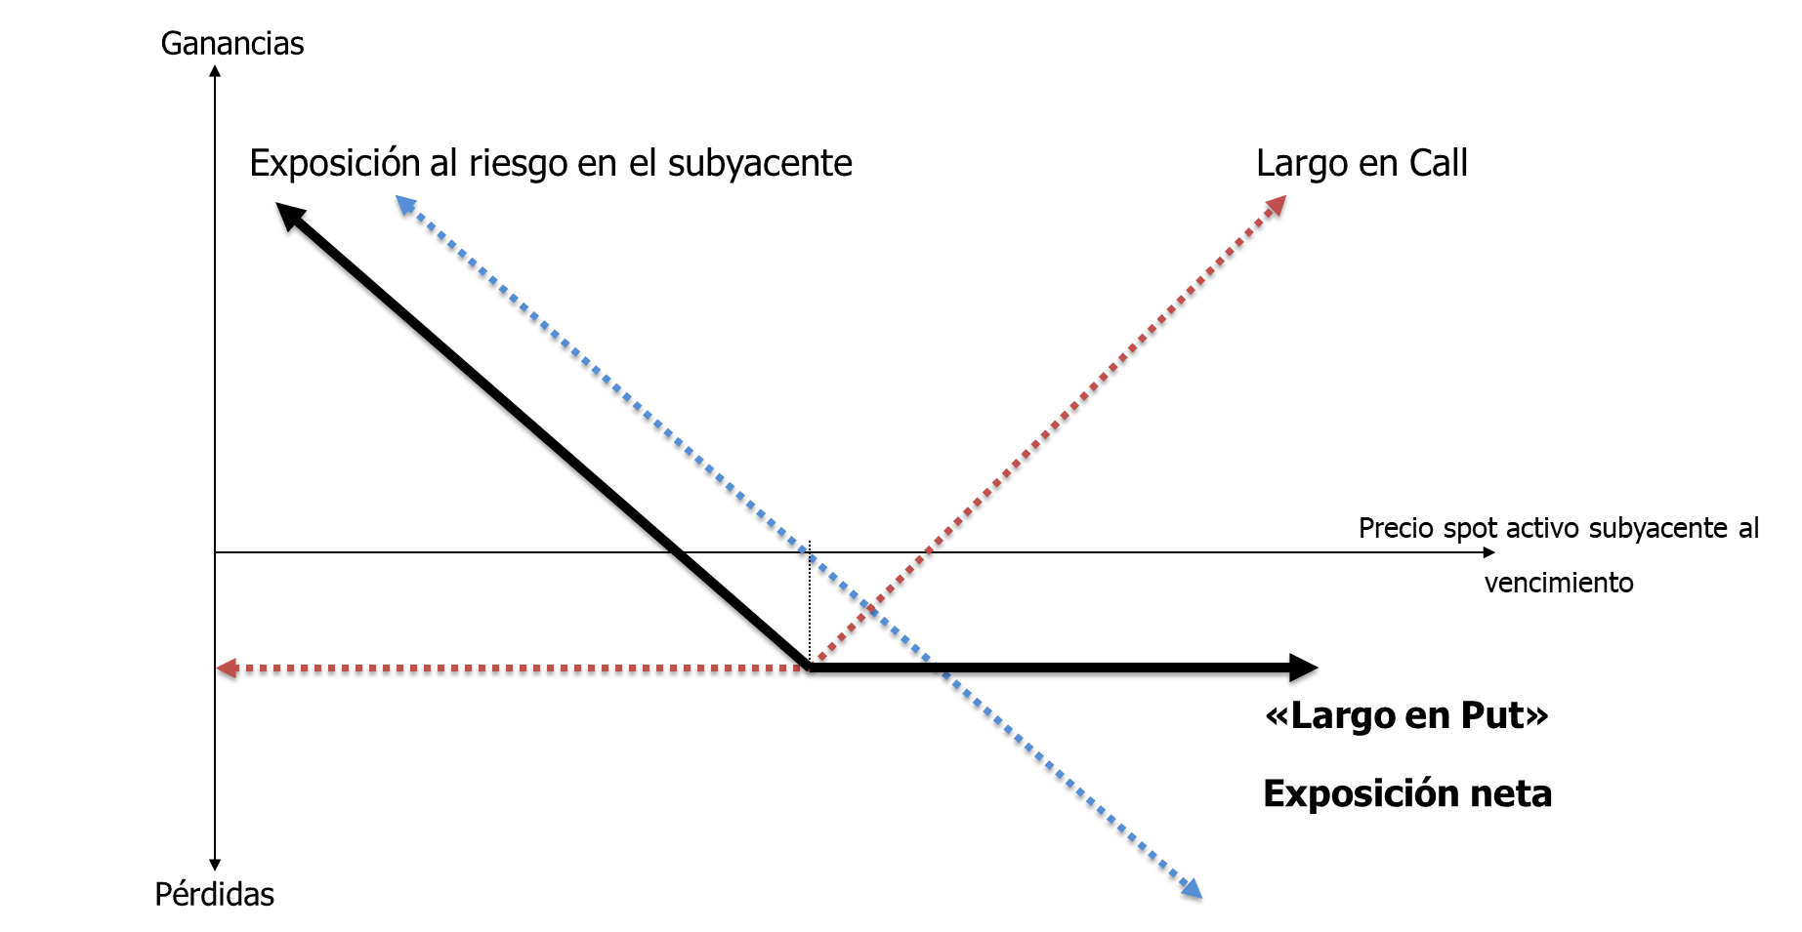
Cobertura para Importador:

Qsubyacente | 100,000 | USD
Razón cobertura | 100%
T | 3 | meses

Estrategia cobertura:
Largo Call Europea
Vencimiento | 3 | meses
K | $ 3,700
Call | $ 80 | COP por cada USD
Qopciones | 100,000 | USD
Modalidad | Non Delivery

T = 3 meses

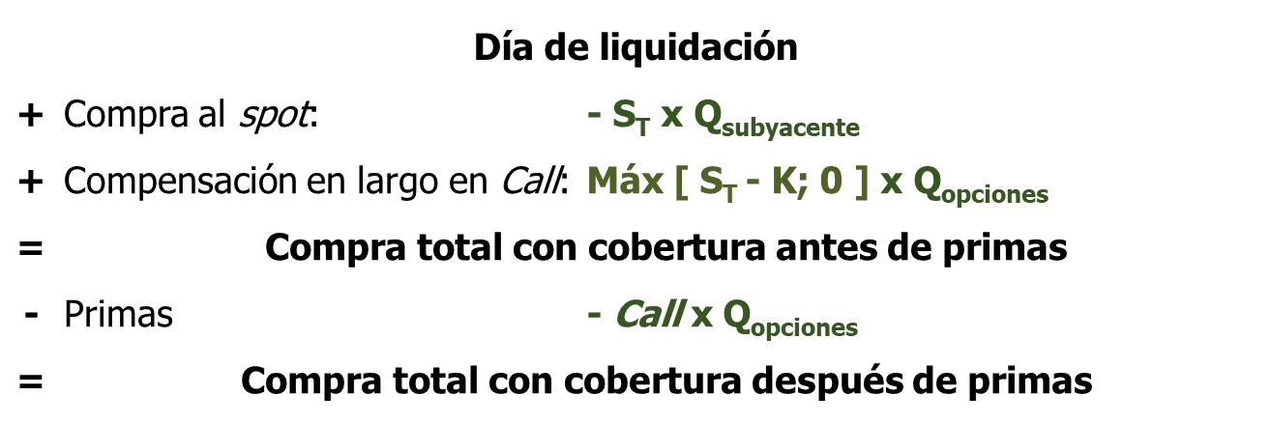
ST | $ 3,600

Compras spot | -$ 360,000,000
Compensación | $ 0
Total sin primas | -$ 360,000,000
Primas | -$ 8,000,000
Total con primas | -$ 368,000,000

Precio cobertura sin primas | $ 3,600

Precio cobertura con primas | $ 3,680

